开票资料
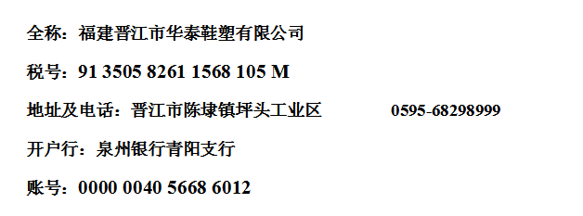
睿颢供应链开票资料
公司注册地址：上海市金山区枫泾镇环东一路65弄4号3175室
公司办公地址：上海市闵行区兴梅路485号中环科技园1115室
公司名称：上海睿颢供应链集团有限公司
税 号：91310116585289793 X
帐 号：32462008010123274
开户银行：上海农村商业银行长桥支行
行号：322290011044

开户银行地址：上海市徐汇区上中路462号1号楼1楼

